スポンサー公告
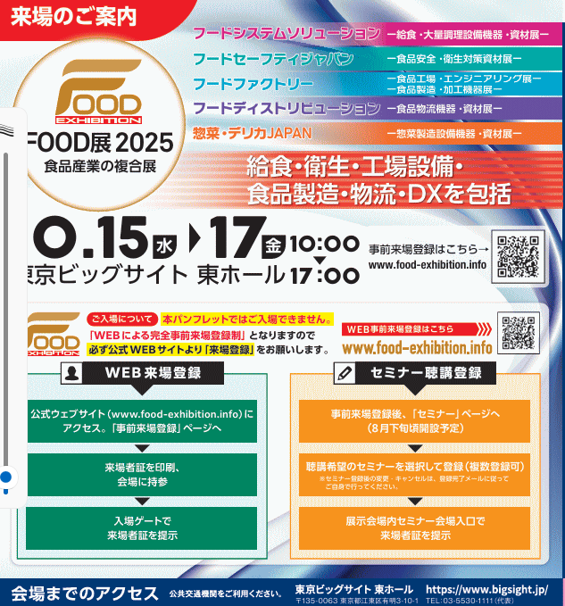
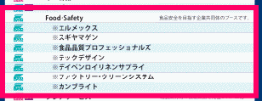

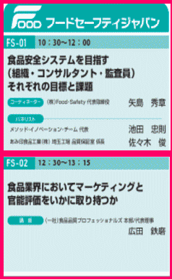
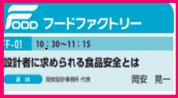
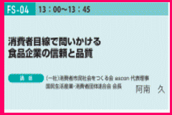
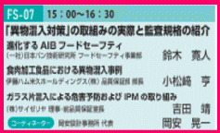
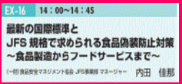

.

 | スポンサーページは１回掲載3,000円(2週連続 5,000円) ご希望者はこちらまで →Food・Safety

39 ノロウイルス関連情報
ノロウイルス指数平年同等 散発事故発生 |  |  |  |  |  |  |  | 出典:東京都感染症情報センター
 |  |  |  |  |  |  |  | （最近５年間の週値の比較） ノロウイルスの感染周期は4年ですね やや感染度合いが低い! |  |  |  |  | .
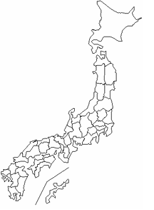
東京都は レベル 2 ; 全国平均 (レベル2) 3.67

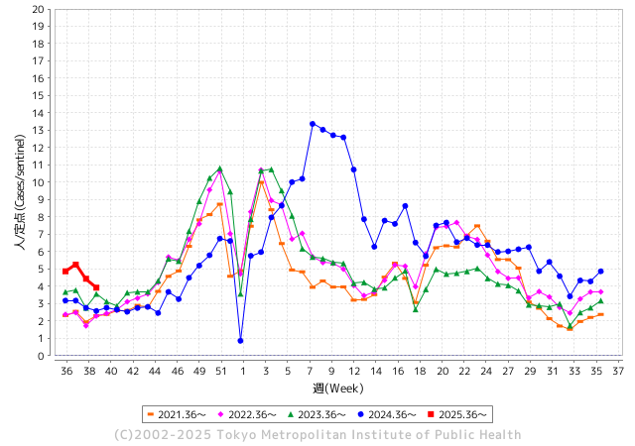
ノロウイルス今週のニュース
今週ですが、それでも全国で3件
 |  |  |  |  |  |  |  |  |  |  |  | -

 |  |  |  |  |  |  |  |  |  |  |  | レベル5

 |  |  |  |  |  |  |  |  |  |  |  | レベル4

 |  |  |  |  |  |  |  |  |  |  |  | レベル3

 |  |  |  |  |  |  |  |  |  |  |  | レベル2
 |  |  |  |  |  |  |  |  |  |  |  | レベル1
GⅡ 38週 0例 |  |  |  |  | GⅡ39週 0例
地方衛生研究所情報 |  |  | 傾向 | 全国警戒ランク2に減少 | 出典：地方衛生研究所ネットワーク
★数年間では、平均的比率でノロウイルス継続 |  |  |  |  |  |  |  | http://idsc.tokyo-eiken.go.jp/diseases/gastro/gastro/
 |  |  |  | 流行警報 | 警戒警報
 | 2025-10-05 |  | 低散発 | 定点観測値 |  | ▲:減少 | 今週のニュース（Noroｖｉｒｕｓ） (9/29-10/5) |  |  |  | 8 | 9
先週
今週
都道府県名 | 流行 ☆増加 ★減少☆★1つで約1ポイント |  |  | 2025/38週 | 2025/39週 |  | 大量発症事故（業種／内容） 今週 , 先週 |  |  |  | ニュースソース | 日時
北海道 | ★ |  |  | 1.94 | 1.83 | ▲ 0.11 |  |  |  |  |  |  | 北海道
青森県 | ★ |  |  | 2.38 | 1.85 | ▲ 0.53 |  |  |  |  |  |  | 青森県
岩手県 | ★ |  |  | 4.96 | 4.78 | ▲ 0.18 |  |  |  |  |  |  | 岩手県
宮城県 | ☆ |  |  | 3.84 | 5.06 | 1.22 |  |  |  |  |  |  | 宮城県
秋田県 | ★ |  |  | 2.15 | 1.23 | ▲ 0.92 |  |  |  |  |  |  | 秋田県
山形県 | ☆ |  |  | 4.12 | 4.5 | 0.38 |  |  |  |  |  |  | 山形県
福島県 | ★ |  |  | 3.25 | 2.5 | ▲ 0.75 |  |  |  |  |  |  | 福島県
茨城県 | ★ |  |  | 3.84 | 3.34 | ▲ 0.50 |  |  |  |  |  |  | 茨城県
栃木県 | ★ |  |  | 3.04 | 1.89 | ▲ 1.15 |  |  |  |  |  |  | 栃木県
群馬県 | ★ |  |  | 6.6 | 5.64 | ▲ 0.96 |  |  |  |  |  |  | 群馬県
埼玉県 | ★ |  |  | 3.99 | 3.73 | ▲ 0.26 |  |  |  |  |  |  | 埼玉県
千葉県 | ☆ |  |  | 3.26 | 3.78 | 0.52 |  |  |  |  |  |  | 千葉県
東京都 | ★ |  |  | 4.44 | 3.92 | ▲ 0.52 |  |  |  |  |  |  | 東京都
神奈川県 | ☆ |  |  | 3.21 | 3.25 | 0.04 |  |  |  |  |  |  | 神奈川県
新潟県 | ★ |  |  | 4.13 | 3.7 | ▲ 0.43 |  |  |  |  |  |  | 新潟県
富山県 | ★ |  |  | 3.66 | 3.45 | ▲ 0.21 |  |  |  |  |  |  | 富山県
石川県 | ★ |  |  | 6.07 | 5.46 | ▲ 0.61 |  |  |  |  |  |  | 石川県
福井県 | ★ |  |  | 6.4 | 5.12 | ▲ 1.28 |  |  |  |  |  |  | 福井県
山梨県 | ☆ |  |  | 2.55 | 2.9 | 0.35 |  |  |  |  |  |  | 山梨県
長野県 | ★ |  |  | 3.82 | 3.12 | ▲ 0.70 |  |  |  |  |  |  | 長野県
岐阜県 | ☆ |  |  | 5.41 | 6.59 | 1.18 |  |  |  |  |  |  | 岐阜県
静岡県 | ★ |  |  | 3.67 | 3.07 | ▲ 0.60 |  |  |  |  |  |  | 静岡県
愛知県 | ★ |  |  | 4.13 | 3.73 | ▲ 0.40 | 名古屋市は2日、市内の飲食店で食事をした34人が、食中毒症状を訴えたと発表。従業員からもノロウイルス市の保健所によると、先月25日～26日にかけて『天串 金山店』(名古屋市中区)を利用した客87人中34人が、下痢、おう吐、発熱などを発症した。 |  |  |  | TREND NEWS CASTER | 2025-10-04 | 愛知県
三重県 | ★ |  |  | 3.77 | 3.61 | ▲ 0.16 |  |  |  |  |  |  | 三重県
滋賀県 | ★ |  |  | 4.06 | 3.34 | ▲ 0.72 |  |  |  |  |  |  | 滋賀県
京都府 | ☆ |  |  | 2.81 | 3.03 | 0.22 |  |  |  |  |  |  | 京都府
大阪府 | ★ |  |  | 3.03 | 2.92 | ▲ 0.11 |  |  |  |  |  |  | 大阪府
兵庫県 | ★ |  |  | 4.61 | 4.13 | ▲ 0.48 |  |  |  |  |  |  | 兵庫県
奈良県 | ★ |  |  | 4.79 | 4.42 | ▲ 0.37 |  |  |  |  |  |  | 奈良県
和歌山県 | ★ |  |  | 3.11 | 2.67 | ▲ 0.44 |  |  |  |  |  |  | 和歌山県
鳥取県 | ★ |  |  | 5.42 | 5.32 | ▲ 0.10 |  |  |  |  |  |  | 鳥取県
島根県 | - |  |  | 5.27 | 5.27 | 0.00 |  |  |  |  |  |  | 島根県
岡山県 | ★★ |  |  | 4.61 | 3.14 | ▲ 1.47 |  |  |  |  |  |  | 岡山県
広島県 | ★ |  |  | 4 | 3.7 | ▲ 0.30 | 広島県福山市保健所は29日、市内の医療機関で提供された食事で50～90歳代の入院患者ら女性計5人が食中毒になったと発表した。一部の人からノロウイルスが検出された。全員が軽症で快方に向かっているという。 発表によると、この医療機関では給食事業者「日米クック」（大阪市）に院内での調理を委託。23日の夕食で出された八宝菜、キャベツのピーナツあえなどを入院患者7人と職員1人の計8人が食べた。このうち患者4人と職員に24日夜以降、 嘔吐（おうと）や下痢、発熱などの症状が表れた。 |  |  |  | 讀賣新聞 | 2025-09-30 | 広島県
山口県 | ★ |  |  | 3.83 | 2.75 | ▲ 1.08 |  |  |  |  |  |  | 山口県
徳島県 | ☆ |  |  | 3.19 | 4.24 | 1.05 |  |  |  |  |  |  | 徳島県
香川県 | ☆ |  |  | 4.81 | 5.19 | 0.38 |  |  |  |  |  |  | 香川県
愛媛県 | ☆ |  |  | 4.57 | 4.85 | 0.28 |  |  |  |  |  |  | 愛媛県
高知県 | ☆ |  |  | 1.55 | 1.7 | 0.15 |  |  |  |  |  |  | 高知県
福岡県 | ★ |  |  | 5.64 | 5.04 | ▲ 0.60 | 福岡市の公式情報によれば、当該店を23名で利用したうち8名が発熱・嘔吐・下痢などの症状を呈し、5名が医療機関を受診したと報じられています。 保健所の調査により、提供された料理を原因とするノロウイルスによる食中毒と断定され、該当飲食店には 2日間の営業停止処分 が課されました。 |  |  |  | rakuten | 9./.30 | 福岡県
佐賀県 | ☆ |  |  | 2.75 | 3.42 | 0.67 |  |  |  |  |  |  | 佐賀県
長崎県 | ☆ |  |  | 2.45 | 3.13 | 0.68 |  |  |  |  |  |  | 長崎県
熊本県 | ☆ |  |  | 4.06 | 4.17 | 0.11 |  |  |  |  |  |  | 熊本県
大分県 | ★ |  |  | 7.56 | 6.64 | ▲ 0.92 |  |  |  |  |  |  | 大分県
宮崎県 | ★ |  |  | 6.4 | 5.67 | ▲ 0.73 |  |  |  |  |  |  | 宮崎県
鹿児島県 | ★ |  |  | 4.35 | 3.65 | ▲ 0.70 |  |  |  |  |  |  | 鹿児島県
沖縄県 | ☆ |  |  | 3.16 | 3.6 | 0.44 |  |  |  |  |  |  | 沖縄県
全国 | ★ |  |  | 3.92 | 3.67 | ▲ 0.25
 |  |  |  |  |  |  |  |  |  |  | 0 | 0
 |  |  |  | 今週 |  |  | 管理レベル「2」
 |  | 先週に比べて全国平均は |  |  |  | 3.67 | ：先週より | ▲ 0.25
 |  | 東京都は |  |  |  | 3.92 | ：先週より | ▲ 0.52
 |  | 最高指数は |  |  | 大分県 | 6.64 | 全国で10.00を超える都道府県数は |  | 0ヶ所 | 増減 | +0

2 | 9-10月、4月以降 施設の所在市町村で 流行・食中毒が報告される 定点観測値が5.00前後 |  |  |  |  | 【情報共有】 週間・情報収集/情報は毎週確認する 【常設】 嘔吐物処理セットの配備 【体調管理】従業員の健康状況を徹底し、不良者は調理・加工ラインより外す

39 衛生訓話
毎週 ひとつ 覚えていきましょう
今週のお題 (職場を広く使いましょう!!)
職場は家庭の延長ではない! みんなの共有スペースでは時間が勝負
↓ 職場の先輩は以下のことを理解して わかり易く 指導しましょう ↓
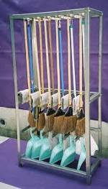
 | 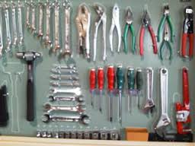 | ★仕事をスムーズに始めようと考えたら ★道具がすぐに取り出せる体制を整えることが大切です。 ★写真は機械工場や建設業界での一般的な道具整理の風景です。 ★必要な工具や用具がすくとりだせます ★戻すときにも戻しやく何が戻っていないか一目瞭然です。 ★「うちの職場は狭い」と働く方から良く聞くことがあります ★本当にどこの職場も狭いのでしょうか? ★使っていない不用品、壊れた調理器具、いつか使うかもしれない収納 庫、棚が職場を狭くしていませんか ★あなたのロッカーや机には不用品が山積みされていませんか?

 | ★食品工場では生もの、食べ物、多様な原材料を大量に取扱います。 中小企業が圧倒的に多く、製法も様々なことも原因で、 工業的な管理手法が苦手でした。他業態の良いところは素直にまねしましょう! ★道具を整理し、不用品を廃棄して、職場環境をキレイニしましょう。 ★そこで本来のあるべき位置が見えてきたら、思い切ってレイアウト変更が出来ます。 ★職場に合わせた導線確保は生産効率をたかめ、職場のリスクを軽減させます。 ★職場のリスクは食中毒だけではありません。ちょっとした虫、不要品の混入でさえ会社の存亡に係るご時世です。

38 国内感染症情報
2025年第38週（9月15日〜9月21日） |  | 対前週 インフルエンザ -12% 減少 新型コロナウイルス 16% 増加
1類感染症 | 報告なし
2類感染症 | 結核例 181例
指定感染症 新型コロナウイルス感染症 | 厚生労働省：国内の発生状況など https://www.mhlw.go.jp/stf/covid-19/kokunainohasseijoukyou.html#h2_1 厚生労働省：データからわかる－新型コロナウイルス感染症情報－ https：//covid19.mhlw.go.jp/
 | https://www.mhlw.go.jp/stf/covid-19/kokunainohasseijoukyou.html#h2_1
 | 厚生労働省：データからわかる－新型コロナウイルス感染症情報－
 | https：//covid19.mhlw.go.jp/
3類感染症 細菌性赤痢 | 細菌性赤痢1例‌ 菌種：S. sonnei（D群）＿感染地域：インド

腸管出血性大腸菌感染症 | 腸管出血性大腸菌感染症138例（有症者79例、うちHUS‌2例） ‌感染地域：‌‌国内92例、国内（都道府県不明）/韓国1例、韓国1例、タイ1例、トルコ1例、国内・国外不明42例 国内の感染地域：‌‌島根県18例、大阪府9例、兵庫県8例、福岡県7例、東京都5例、北海道4例、福島県3例、埼玉県3例、神奈川県3例、長野県3例、岐阜県3例、滋賀県3例、岩手県2例、山形県2例、宮城県1例、 秋田県1例、茨城県1例、群馬県1例、静岡県1例、鳥取県1例、岡山県1例、山口県1例、徳島県1例、沖縄県1例、国内（都道府県不明）9例
 | 年齢群：‌‌1歳（2 例 ）、2歳（5 例 ）、3歳（1 例 ）、4歳（2 例 ）、5歳（3 例 ）、8歳（5 例 ）、 9歳（3 例 ）、10代（20例）、20代（27例）、30代（23例）、40代（12例）、50代（16例）、 60 代（5 例 ）、 70代（12例）、80代（2例） | 血清群・毒素型：‌‌O157‌VT2（36例）、O157‌VT1・VT2（34例）、O26‌VT1（18例）、O103‌VT1（7例）、O157‌ VT1（5例）、 O111‌VT1（3例）、O145‌VT2‌（2例）、O111‌VT1・VT2（1例）、O115‌VT1‌（1例）、O128‌VT2（1例）、O146‌VT2（1例）、 O168‌VT2（1例）、O91‌VT1（1例）、その他・不明（27例） 累積報告数：2,962例（有症者1,698例、うちHUS‌36例．死亡3例）
腸チフス2例‌ | 腸チフス1例‌ 感染地域：パキスタン
4類感染症 | E型肝炎3例‌ 感染地域（感染源）：‌‌北海道1例（生焼けのホルモン）、東京都1例（不明）、 国内・国外不明1例（不明） A型肝炎1例 感染地域：国内（都道府県不明） | レジオネラ症45例（肺炎型40例、ポンティアック熱型5例） ‌ 感染地域：‌千葉県3例、新潟県3例、愛知県3例、福岡県3例、宮城県2例、秋田県2例、茨城県2例、埼玉県2例、東京都2例、 神奈川県2例、富山県2例、山梨県2例、大阪府2例、滋賀県1例、兵庫県1例、奈良県1例、鳥取県1例、岡山県1例、 熊本県1例、宮崎県1例、埼玉県/東京都1例、東京都/神奈川県1例、国内（都道府県不明）1例、国内・国外不明5例 ‌ 年齢群：‌40代（2例）、50代（8例）、60代（10例）、70代（15例）、80代（9例）、90代以上（1例）累積報告数：1,682例
5類感染症 | アメーバ赤痢6例（腸管アメーバ症5例、腸管外アメーバ症1例） ‌ 感染地域：‌‌千葉県1例、東京都1例、滋賀県1例、国外（ 国 不 明 ）1例、国内・国外不明2例 ‌ 感染経路：性的 接 触 1 例（ 同 性 間 ）、その他・不明5例 ウイルス性肝炎2例‌ EBウイルス2例＿感染経路：‌‌性的 接 触 1 例（ 異 性 間 ）、その他・不明1例
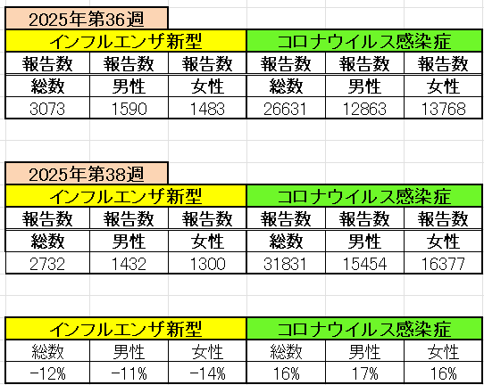
インフルエンザ と 新型コロナ

 |  | 注意

 |  | 対前週 インフルエンザ -12% 減少 新型コロナウイルス 16% 増加

39 感染症統計
届出感染症 第三類 |  |  |  |  |  |  |  |  |  |  |  |  |  | 届出感染症 第三類 細菌性赤痢菌
 |  |  |  |  |  |  |  |  |  |  |  |  |  | 全国 報告数推移 届出患者数（人）
 | 1月 | 2月 | 3月 | 4月 | 5月 | 6月 | 7月 | 8月 | 9月 | 10月 | 11月 | 12月 | 合計 |  | 1月 | 2月 | 3月 | 4月 | 5月 | 6月 | 7月 | 8月 | 9月 | 10月 | 11月 | 12月 | 合計
 | 687 | 531 | 579 | 739 | 1,458 | 2,649 | 4,151 | 4,488 | 3,547 | 2,324 | 1,302 | 943 | 23,398 |  | 31 | 24 | 51 | 21 | 33 | 22 | 27 | 46 | 27 | 49 | 31 | 50 | 412
 |  |  |  |  |  |  |  |  | 今週 |  |  |  |  |  |  |  |  |  |  |  |  |  | 今週
 |  |  |  |  |  |  |  |  | 111 |  |  |  |  |  |  |  |  |  |  |  |  |  | 2
2025年 | 142 | 95 | 86 | 111 | 217 | 306 | 813 | 690 | 614 |  |  |  | 3,074 | 2025年 | 2 | 4 | 6 | 4 | 8 | 0 | 5 | 7 | 5 |  |  |  | 41
2024年 | 103 | 102 | 114 | 122 | 257 | 308 | 519 | 708 | 541 | 533 | 277 | 158 | 3,742 | 2024年 | 4 | 4 | 4 | 8 | 1 | 2 | 6 | 21 | 12 | 8 | 0 | 4 | 74
2023年 | 84 | 62 | 99 | 112 | 224 | 526 | 521 | 768 | 454 | 390 | 416 | 154 | 3,810 | 2023年 | 1 | 1 | 4 | 2 | 2 | 7 | 7 | 3 | 1 | 7 | 7 | 5 | 47
2022年 | 81 | 39 | 72 | 89 | 258 | 416 | 554 | 568 | 578 | 337 | 169 | 168 | 3,329 | 2022年 | 0 | 5 | 4 | 1 | 1 | 1 | 1 | 1 | 0 | 0 | 0 | 2 | 16
2021年 | 81 | 48 | 71 | 128 | 171 | 350 | 569 | 553 | 458 | 306 | 221 | 229 | 3,185 | 2021年 | 1 | 2 | 1 | 0 | 0 | 0 | 1 | 1 | 0 | 1 | 0 | 0 | 7
2020年 | 112 | 85 | 60 | 97 | 95 | 305 | 544 | 449 | 475 | 505 | 219 | 98 | 3,044 | 2020年 | 16 | 1 | 19 | 3 | 13 | 1 | 2 | 2 | 0 | 24 | 4 | 2 | 87
2011年8月に外食チェーン店が原因とされた赤痢菌Shigella sonneiの広域集団感染事例が青森県、宮城県、山形県、福島県において発生した。本事例は、それとほぼ同時期に発生しておりその関連性が強く疑われた事例である。
※2025年 第39週（9/22～9/28） |  |  |  |  |  |  |  |  |  |  |  |  |  | ※2025年 第39週（9/22～9/28）

腸管出血性大腸菌 |  |  | 77多い |  |  |  |  |  |  |  |  |  |  |  | 赤痢 | 少し多い
Ｈ２９／８月は非常に多かった

腸管出血性大腸菌
 | 2025年 | 2024年 | 2023年 | 2022年 | 2021年 | 2020年
 | 142 | 103 | 84 | 81 | 81 | 112
 | 95 | 102 | 62 | 39 | 48 | 85
 | 86 | 114 | 99 | 72 | 71 | 60
 | 111 | 122 | 112 | 89 | 128 | 97
 | 217 | 257 | 224 | 258 | 171 | 95
 | 306 | 308 | 526 | 416 | 350 | 305
 | 813 | 519 | 521 | 554 | 569 | 544
 | 690 | 708 | 768 | 568 | 553 | 449
 | 614 | 541 | 454 | 578 | 458 | 475
 |  | 533 | 390 | 337 | 306 | 505
 |  | 277 | 416 | 169 | 221 | 219
 |  | 158 | 154 | 168 | 229 | 98
細菌性赤痢菌
 | 2025年 | 2024年 | 2023年 | 2022年 | 2021年 | 2020年
 | 2 | 4 | 1 | 0 | 1 | 16
 | 4 | 4 | 1 | 5 | 2 | 1
 | 6 | 4 | 4 | 4 | 1 | 19
 | 4 | 8 | 2 | 1 | 0 | 3
 | 8 | 1 | 2 | 1 | 0 | 13
 | 0 | 2 | 7 | 1 | 0 | 1
 | 5 | 6 | 7 | 1 | 1 | 2
 | 7 | 21 | 3 | 1 | 1 | 2
 | 5 | 12 | 1 | 0 | 0 | 0
 |  | 8 | 7 | 0 | 1 | 24
 |  | 0 | 7 | 0 | 0 | 4
 |  | 4 | 5 | 2 | 0 | 2

※2023年 第11週（3/13～3/19） 現在

 |  |  |  |  |  |  |  |  |  |  |  |  |  |  | 腸管系感染症は新型コロナウイルス予防の手洗い、手指消毒で
 |  |  |  |  |  |  |  |  |  |  |  |  |  |  | 圧倒的に感染防御できている

